Arkusz1
METODA SELEKCJI - RANKINGOWA |  |  |  |  |  |  |  |  |  |  | PARAMETRY NAJLEPSZEGO WYNIKU DLA UŚREDNIONYCH 5 PRÓB
Rozmiar elity | Liczba mutacji | Liczba krzyżowań | Wyniki dla 10 000 iteracji |  |  |  |  | Średnia |  |  | Metoda selekcji | Rozmiar elity | Liczba mutacji | Liczba krzyżowań | Wynik
 |  |  | Test 1 | Test 2 | Test 3 | Test 4 | Test 5 |  |  |  | Turniejowa | 4 | 2 | 8 | 119.80
2 | 2 | 2 | 118 | 117 | 118 | 119 | 118 | 118.00
2 | 4 | 4 | 119 | 118 | 118 | 118 | 119 | 118.40 |  |  | METODY SELEKCJI - PODSUMOWANIE
2 | 8 | 8 | 118 | 118 | 119 | 118 | 118 | 118.20 |  |  | Metoda | Max. w 1 próbie | Max. z 5 prób | Mediana | Średnia
2 | 2 | 8 | 119 | 118 | 118 | 118 | 118 | 118.20 |  |  | Rankingowa | 120 | 119.00 | 118.00 | 118.15
2 | 8 | 2 | 119 | 118 | 118 | 118 | 118 | 118.20 |  |  | Turniejowa | 120 | 119.80 | 119.00 | 118.99
4 | 2 | 2 | 118 | 118 | 118 | 118 | 118 | 118.00 |  |  | Koła ruletki | 120 | 119.00 | 118.40 | 118.41
4 | 4 | 4 | 120 | 118 | 119 | 120 | 118 | 119.00
4 | 8 | 8 | 118 | 119 | 118 | 120 | 118 | 118.60 | ZESTAWY PARAMETRÓW - PODSUMOWANIE
4 | 2 | 8 | 118 | 118 | 118 | 117 | 118 | 117.80 | Rozmiar elity | Liczba mutacji | Liczba krzyżowań | Max. w 1 próbie | Max. z 5 prób | Mediana | Średnia
4 | 8 | 2 | 117 | 118 | 118 | 118 | 118 | 117.80 | 2 | 2 | 2 | 119 | 119.00 | 118.60 | 118.53
8 | 2 | 2 | 118 | 118 | 118 | 118 | 117 | 117.80 | 2 | 4 | 4 | 120 | 119.40 | 118.60 | 118.80
8 | 4 | 4 | 118 | 118 | 120 | 118 | 118 | 118.40 | 2 | 8 | 8 | 120 | 119.20 | 118.20 | 118.53
8 | 8 | 8 | 117 | 118 | 118 | 119 | 117 | 117.80 | 2 | 2 | 8 | 119 | 118.80 | 118.80 | 118.60
8 | 2 | 8 | 118 | 118 | 118 | 118 | 118 | 118.00 | 2 | 8 | 2 | 119 | 118.60 | 118.20 | 118.27
8 | 8 | 2 | 118 | 118 | 118 | 118 | 118 | 118.00 | 4 | 2 | 2 | 120 | 118.40 | 118.40 | 118.27
 |  |  |  |  |  |  |  |  | 4 | 4 | 4 | 120 | 119.40 | 119.00 | 118.87
METODA SELEKCJI - TURNIEJOWA |  |  |  |  |  |  |  |  | 4 | 8 | 8 | 120 | 119.00 | 118.60 | 118.67
Rozmiar elity | Liczba mutacji | Liczba krzyżowań | Wyniki dla 10 000 iteracji |  |  |  |  | Średnia | 4 | 2 | 8 | 120 | 119.80 | 118.20 | 118.60
 |  |  | Test 1 | Test 2 | Test 3 | Test 4 | Test 5 |  | 4 | 8 | 2 | 120 | 119.00 | 118.80 | 118.53
2 | 2 | 2 | 119 | 119 | 119 | 119 | 119 | 119.00 | 8 | 2 | 2 | 120 | 118.80 | 118.80 | 118.47
2 | 4 | 4 | 119 | 119 | 120 | 119 | 120 | 119.40 | 8 | 4 | 4 | 120 | 119.00 | 118.40 | 118.53
2 | 8 | 8 | 119 | 118 | 120 | 119 | 120 | 119.20 | 8 | 8 | 8 | 120 | 119.20 | 118.20 | 118.40
2 | 2 | 8 | 119 | 118 | 119 | 119 | 119 | 118.80 | 8 | 2 | 8 | 120 | 119.60 | 118.00 | 118.53
2 | 8 | 2 | 118 | 118 | 118 | 118 | 118 | 118.00 | 8 | 8 | 2 | 120 | 118.40 | 118.00 | 118.13
4 | 2 | 2 | 118 | 118 | 120 | 118 | 118 | 118.40
4 | 4 | 4 | 120 | 119 | 120 | 118 | 120 | 119.40 |  |  | ROZMIAR ELITY - PODSUMOWANIE
4 | 8 | 8 | 118 | 120 | 119 | 120 | 118 | 119.00 |  |  | Rozmiar | Max. w 1 próbie | Max. z 5 prób | Mediana | Średnia
4 | 2 | 8 | 120 | 120 | 119 | 120 | 120 | 119.80 |  |  | 2 | 120 | 119.40 | 118.60 | 118.55
4 | 8 | 2 | 119 | 119 | 118 | 119 | 119 | 118.80 |  |  | 4 | 120 | 119.80 | 118.40 | 118.59
8 | 2 | 2 | 119 | 118 | 119 | 119 | 119 | 118.80 |  |  | 8 | 120 | 119.60 | 118.20 | 118.41
8 | 4 | 4 | 119 | 119 | 119 | 119 | 119 | 119.00
8 | 8 | 8 | 119 | 119 | 119 | 120 | 119 | 119.20 |  |  | LICZBA KRZYŻOWAŃ - PODSUMOWANIE
8 | 2 | 8 | 120 | 119 | 119 | 120 | 120 | 119.60 |  |  | Liczba | Max. w 1 próbie | Max. z 5 prób | Mediana | Średnia
8 | 8 | 2 | 118 | 118 | 120 | 118 | 118 | 118.40 |  |  | 2 | 120 | 118.20 | 118.40 | 118.37
 |  |  |  |  |  |  |  |  |  |  | 4 | 120 | 119.40 | 118.60 | 118.73
METODA SELEKCJI - KOŁO RULETKI |  |  |  |  |  |  |  |  |  |  | 8 | 120 | 119.80 | 118.30 | 118.56
Rozmiar elity | Liczba mutacji | Liczba krzyżowań | Wyniki dla 10 000 iteracji |  |  |  |  | Średnia
 |  |  | Test 1 | Test 2 | Test 3 | Test 4 | Test 5 |  |  |  | LICZBA MUTACJI - PODSUMOWANIE
2 | 2 | 2 | 118 | 119 | 119 | 118 | 119 | 118.60 |  |  | Liczba | Max. w 1 próbie | Max. z 5 prób | Mediana | Średnia
2 | 4 | 4 | 118 | 118 | 119 | 119 | 119 | 118.60 |  |  | 2 | 120 | 119.80 | 118.40 | 118.50
2 | 8 | 8 | 118 | 118 | 119 | 118 | 118 | 118.20 |  |  | 4 | 120 | 119.40 | 118.60 | 118.73
2 | 2 | 8 | 119 | 119 | 119 | 119 | 118 | 118.80 |  |  | 8 | 120 | 119.20 | 118.30 | 118.42
2 | 8 | 2 | 119 | 119 | 118 | 118 | 119 | 118.60
4 | 2 | 2 | 118 | 120 | 118 | 118 | 118 | 118.40
4 | 4 | 4 | 118 | 118 | 118 | 118 | 119 | 118.20
4 | 8 | 8 | 119 | 118 | 118 | 119 | 118 | 118.40
4 | 2 | 8 | 118 | 120 | 117 | 118 | 118 | 118.20
4 | 8 | 2 | 120 | 119 | 118 | 119 | 119 | 119.00
8 | 2 | 2 | 120 | 119 | 118 | 118 | 119 | 118.80
8 | 4 | 4 | 118 | 118 | 118 | 118 | 119 | 118.20
8 | 8 | 8 | 119 | 118 | 118 | 118 | 118 | 118.20
8 | 2 | 8 | 118 | 118 | 118 | 118 | 118 | 118.00
8 | 8 | 2 | 118 | 118 | 118 | 118 | 118 | 118.00

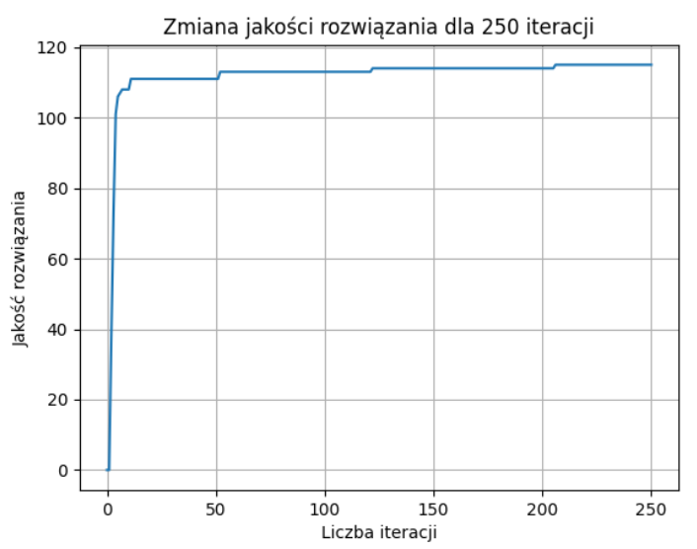
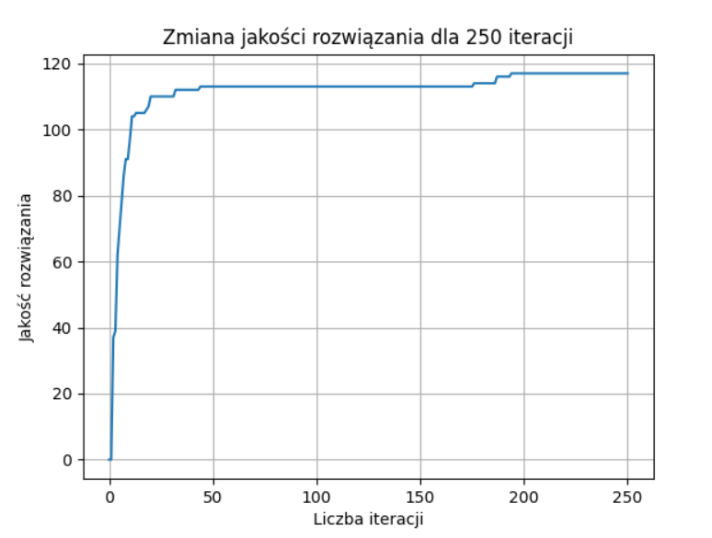
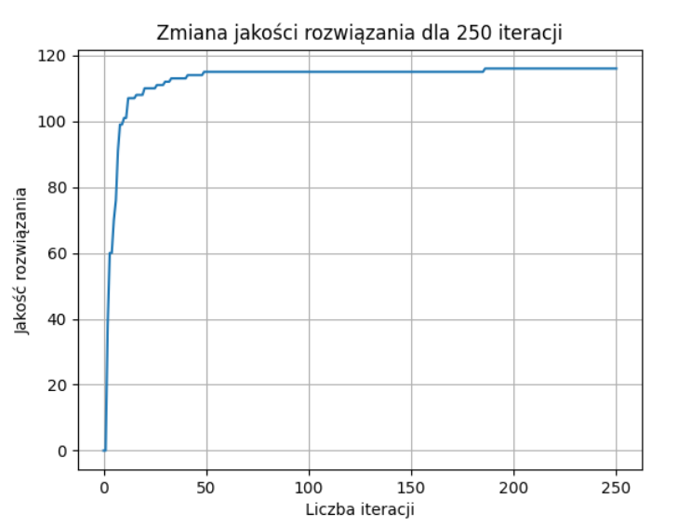

Dla najlepszych danych dla selekcji rankingowej |  |  |  |  |  |  | Dla najlepszych danych dla selekcji turniejowej |  |  |  |  | Dla najlepszych danych dla selekcji koła ruletki

